Table 1
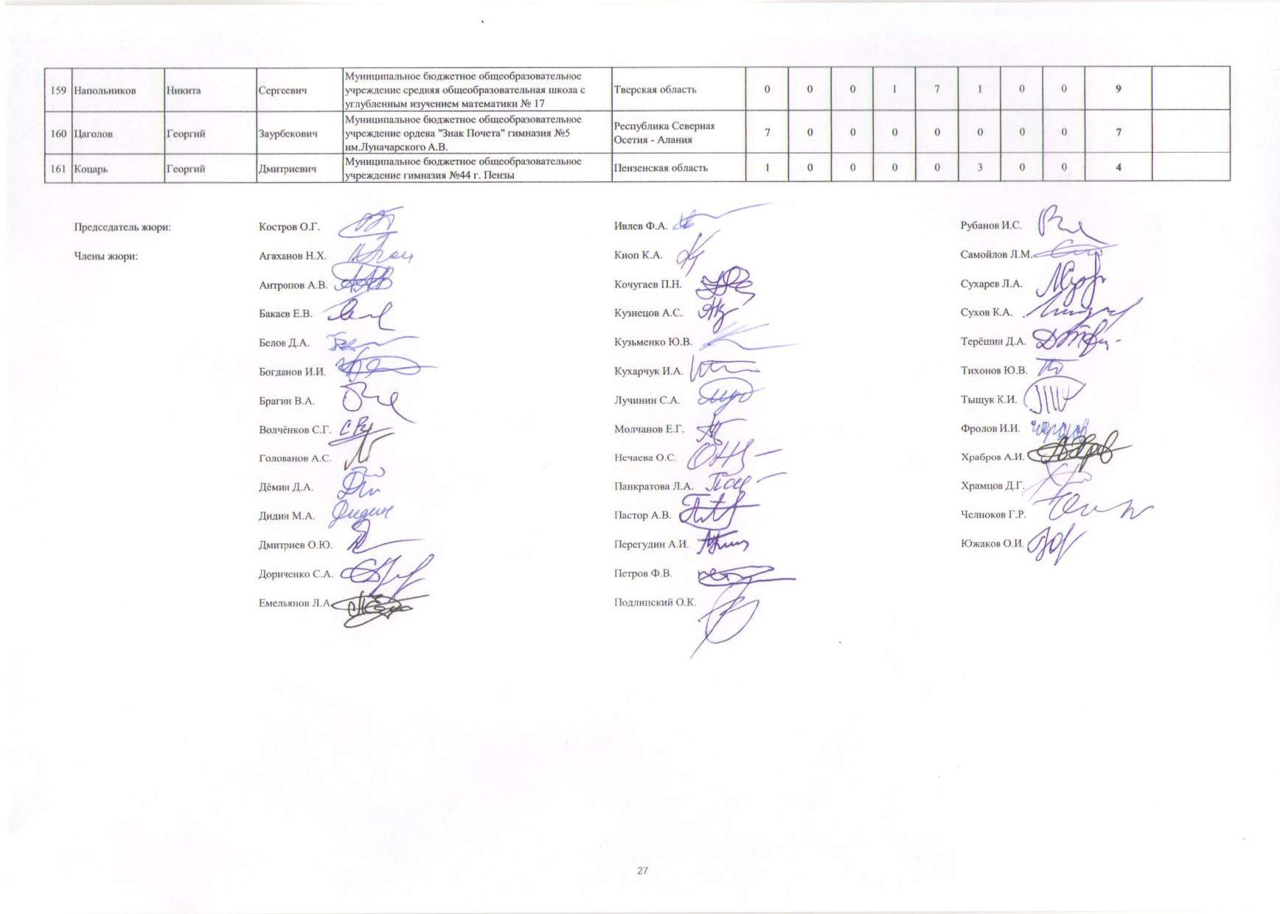
Таблица индивидуальных результатов участников заключительного этапа всероссийской олимпиады школьников 2021/2022 учебного года по математике (17-25 апреля 2022 года, г. Саранск)
№ п/п | Фамилия | Имя | Отчество | Полное наименование образовательного учреждения (по Уставу) | Регион | Результат (баллы)
 |  |  |  |  |  | 1 задача | 2 задача | 3 задача | 4 задача | 5 задача | 6 задача | 7 задача | 8 задача | Итоговый результат | Награда
1 | 2 | 3 | 4 | 5 | 6 | 7 | 8 | 9 | 10 | 11 | 12 | 13 | 14 | 15 | 16
9 класс
1 | Сапрунов | Егор | Сергеевич | Государственное бюджетное общеобразовательное учреждение «Президентский физико-математический лицей № 239» | г. Санкт-Петербург | 7 | 7 | 7 | 7 | 7 | 7 | 7 | 7 | 56 | Победитель
2 | Югов | Михаил | Дмитриевич | Государственное бюджетное общеобразовательное учреждение «Президентский физико-математический лицей № 239» | г. Санкт-Петербург | 7 | 7 | 7 | 7 | 7 | 7 | 7 | 7 | 56 | Победитель
3 | Парамонов | Дмитрий | Сергеевич | Государственное бюджетное общеобразовательное учреждение «Президентский физико-математический лицей № 239» | г. Санкт-Петербург | 7 | 7 | 7 | 3 | 7 | 7 | 7 | 7 | 52 | Победитель
4 | Часовских | Иван | Михайлович | Муниципальное бюджетное общеобразовательное учреждение Средняя общеобразовательная школа с углублённым изучением отдельных предметов №14 г.Химки | Московская область | 7 | 7 | 7 | 3 | 7 | 7 | 7 | 7 | 52 | Победитель
5 | Дмитриев | Лев | Константинович | Государственное бюджетное общеобразовательное учреждение «Президентский физико-математический лицей № 239» | г. Санкт-Петербург | 7 | 7 | 7 | 7 | 7 | 7 | 7 | 2 | 51 | Победитель
6 | Иванов | Максим | Олегович | Государственное бюджетное нетиповое общеобразовательное учреждение Пензенской области "Губернский лицей" | Пензенская область | 7 | 7 | 7 | 1 | 7 | 7 | 7 | 7 | 50 | Победитель
7 | Никитин | Фёдор | Сергеевич | Государственное бюджетное общеобразовательное учреждение «Президентский физико-математический лицей № 239» | г. Санкт-Петербург | 7 | 7 | 7 | 1 | 7 | 7 | 7 | 7 | 50 | Победитель
8 | Уткин | Евгений | Денисович | Муниципальное автономное общеобразовательное учреждение "Физико-технический лицей № 1" г. Саратова | Саратовская область | 7 | 7 | 7 | 0 | 7 | 7 | 7 | 7 | 49 | Победитель
9 | Ленская | Наталия | Андреевна | Государственное бюджетное общеобразовательное учреждение города Москвы "Школа № 2086" | г. Москва | 7 | 7 | 7 | 7 | 7 | 7 | 6 | 0 | 48 | Победитель
10 | Садыков | Артем | Ринатович | Муниципальное бюджетное общеобразовательное учреждение "Физико-математический лицей № 31 г. Челябинска" | Челябинская область | 7 | 7 | 7 | 0 | 7 | 4 | 7 | 7 | 46 | Победитель
11 | Бейлин | Илья | Дмитриевич | Муниципальное общеобразовательное учреждение лицей № 2 | Ярославская область | 7 | 7 | 7 | 3 | 7 | 7 | 7 | 0 | 45 | Призер
12 | Виноградов | Николай | Александрович | Государственное бюджетное общеобразовательное учреждение «Президентский физико-математический лицей № 239» | г. Санкт-Петербург | 6 | 7 | 7 | 1 | 7 | 7 | 3 | 7 | 45 | Призер
13 | Рыбка | Дмитрий | Евгеньевич | Государственное бюджетное общеобразовательное учреждение «Президентский физико-математический лицей № 239» | г. Санкт-Петербург | 7 | 7 | 7 | 1 | 7 | 7 | 7 | 1 | 44 | Призер
14 | Французов | Церен | Витальевич | Государственное бюджетное общеобразовательное учреждение «Президентский физико-математический лицей № 239» | г. Санкт-Петербург | 7 | 7 | 7 | 2 | 7 | 7 | 0 | 7 | 44 | Призер
15 | Белоцерковцев | Александр | Михайлович | Государственное бюджетное общеобразовательное учреждение «Президентский физико-математический лицей № 239» | г. Санкт-Петербург | 7 | 7 | 7 | 1 | 7 | 7 | 7 | 0 | 43 | Призер
16 | Большаков | Максим | Сергеевич | Муниципальное автономное общеобразовательное учреждение «Лицей-интернат №2» Московского района г. Казани | Республика Татарстан | 7 | 7 | 7 | 1 | 7 | 7 | 7 | 0 | 43 | Призер
17 | Валеева | София | Альбертовна | Муниципальное бюджетное общеобразовательное учреждение «Гимназия №122 имени Ж.А. Зайцевой» Московского района г.Казани | Республика Татарстан | 7 | 7 | 7 | 1 | 7 | 7 | 0 | 7 | 43 | Призер
18 | Киселёв | Николай | Николаевич | Государственное бюджетное общеобразовательное учреждение города Москвы "Лицей "Вторая школа" | г. Москва | 1 | 7 | 7 | 0 | 7 | 7 | 7 | 7 | 43 | Призер
19 | Магизова | Яна | Альбертовна | Муниципальное бюджетное общеобразовательное учреждение «Гимназия № 26» | Республика Татарстан | 7 | 7 | 7 | 1 | 7 | 7 | 7 | 0 | 43 | Призер
20 | Ожегов | Леонид | Александрович | Муниципальное автономное общеобразовательное учреждение "Средняя общеобразовательная школа № 9 им. А.С. Пушкина с углубленным изучением предметов физико-математического цикла" г. Перми | Пермский край | 7 | 7 | 7 | 1 | 7 | 7 | 7 | 0 | 43 | Призер
21 | Салимова | Анастасия | Ирековна | Государственное бюджетное общеобразовательное учреждение города Москвы "Школа № 2086" | г. Москва | 7 | 7 | 7 | 0 | 7 | 7 | 7 | 1 | 43 | Призер
22 | Халитова | Альбина | Фаридовна | Муниципальное бюджетное общеобразовательное учреждение «Гимназия № 26» | Республика Татарстан | 7 | 7 | 7 | 1 | 7 | 7 | 0 | 7 | 43 | Призер
23 | Цой | Андрей | Дмитриевич | Муниципальное автономное общеобразовательное учреждение города Новосибирска «Образовательный центр - гимназия № 6 «Горностай» | Новосибирская область | 7 | 7 | 7 | 1 | 7 | 7 | 7 | 0 | 43 | Призер
24 | Бакаев | Артемий | Алексеевич | Государственное бюджетное профессиональное образовательное учреждение города Москвы "Воробьевы горы" | г. Москва | 7 | 7 | 7 | 1 | 7 | 7 | 6 | 0 | 42 | Призер
25 | Валиахметов | Амир | Ренатович | Муниципальное автономное общеобразовательное учреждение "Лицей №131" Вахитовского района г. Казани | Республика Татарстан | 7 | 7 | 7 | 0 | 7 | 7 | 0 | 7 | 42 | Призер
26 | Лавров | Степан | Андреевич | Государственное бюджетное общеобразовательное учреждение города Москвы "Школа № 1798 "Феникс" | г. Москва | 7 | 7 | 7 | 0 | 7 | 7 | 0 | 7 | 42 | Призер
27 | Поздеев | Алексей | Андреевич | Государственное бюджетное общеобразовательное учреждение города Москвы "Бауманская инженерная школа № 1580" | г. Москва | 7 | 7 | 7 | 4 | 7 | 7 | 0 | 3 | 42 | Призер
28 | Потехин | Юрий | Сергеевич | Муниципальное автономное общеобразовательное учреждение гимназия № 9 | Свердловская область | 7 | 7 | 7 | 0 | 7 | 7 | 7 | 0 | 42 | Призер
29 | Урусов | Михаил | Алексеевич | Государственное бюджетное общеобразовательное учреждение «Президентский физико-математический лицей № 239» | г. Санкт-Петербург | 7 | 7 | 7 | 0 | 7 | 7 | 7 | 0 | 42 | Призер
30 | Атовмян | Артём | Ашотович | Государственное бюджетное общеобразовательное учреждение «Президентский физико-математический лицей № 239» | г. Санкт-Петербург | 7 | 7 | 7 | 0 | 7 | 7 | 6 | 0 | 41 | Призер
31 | Власов | Алексей | Романович | Муниципальное бюджетное общеобразовательное учреждение "Физико-математический лицей № 31 г. Челябинска" | Челябинская область | 7 | 7 | 7 | 0 | 7 | 7 | 6 | 0 | 41 | Призер
32 | Злотникова | Таисия | Сергеевна | Муниципальное бюджетное общеобразовательное учреждение города Дубны Московской области, лицей № 6 имени академика Г.Н.Флёрова | Московская область | 7 | 7 | 0 | 6 | 7 | 7 | 7 | 0 | 41 | Призер
33 | Сираев | Тимур | Рустемович | Государственное бюджетное общеобразовательное учреждение «Президентский физико-математический лицей № 239» | г. Санкт-Петербург | 7 | 7 | 0 | 0 | 7 | 7 | 6 | 7 | 41 | Призер
34 | Черепанов | Георгий | Дмитриевич | Муниципальное общеобразовательное учреждение "Лицей № 32" | Вологодская область | 7 | 7 | 7 | 0 | 7 | 7 | 6 | 0 | 41 | Призер
35 | Забазнов | Григорий | Сергеевич | Государственное бюджетное общеобразовательное учреждение города Москвы "Школа № 1387" | г. Москва | 7 | 7 | 0 | 0 | 7 | 6 | 6 | 7 | 40 | Призер
36 | Русанов | Евгений | Васильевич | Муниципальное автономное общеобразовательное учреждение города Кургана "Гимназия № 30" | Курганская область | 7 | 7 | 0 | 6 | 7 | 7 | 6 | 0 | 40 | Призер
37 | Акимов | Даниил | Антонович | Государственное бюджетное общеобразовательное учреждение города Москвы "Лицей "Вторая школа" | г. Москва | 7 | 7 | 7 | 1 | 7 | 3 | 7 | 0 | 39 | Призер
38 | Булгаков | Дмитрий | Николаевич | Государственное бюджетное общеобразовательное учреждение «Президентский физико-математический лицей № 239» | г. Санкт-Петербург | 7 | 7 | 7 | 0 | 7 | 7 | 4 | 0 | 39 | Призер
39 | Воинов | Григорий | Михайлович | Государственное бюджетное общеобразовательное учреждение «Президентский физико-математический лицей № 239» | г. Санкт-Петербург | 7 | 7 | 0 | 3 | 7 | 7 | 7 | 0 | 38 | Призер
40 | Голубцова | Александра | Вадимовна | Государственное бюджетное общеобразовательное учреждение города Москвы "Школа № 1568 имени Пабло Неруды" | г. Москва | 7 | 7 | 0 | 4 | 7 | 7 | 6 | 0 | 38 | Призер
41 | Коптилин | Ратибор | Ильич | Муниципальное автономное общеобразовательное учреждение города Новосибирска «Лицей № 159» | Новосибирская область | 7 | 7 | 7 | 0 | 7 | 7 | 0 | 3 | 38 | Призер
42 | Пистунов | Григорий | Андреевич | Государственное бюджетное профессиональное образовательное учреждение города Москвы "Воробьевы горы" | г. Москва | 7 | 7 | 0 | 3 | 7 | 7 | 0 | 7 | 38 | Призер
43 | Прохоров | Павел | Игоревич | Государственное бюджетное общеобразовательное учреждение города Москвы "Лицей "Вторая школа" | г. Москва | 7 | 7 | 0 | 3 | 7 | 7 | 7 | 0 | 38 | Призер
44 | Сырцов | Степан | Сергеевич | Государственное бюджетное общеобразовательное учреждение «Президентский физико-математический лицей № 239» | г. Санкт-Петербург | 6 | 7 | 7 | 3 | 7 | 7 | 0 | 1 | 38 | Призер
45 | Шиляев | Марк | Михайлович | Государственное бюджетное профессиональное образовательное учреждение города Москвы "Воробьевы горы" | г. Москва | 7 | 7 | 7 | 3 | 7 | 7 | 0 | 0 | 38 | Призер
46 | Авербах | Давид | Львович | Государственное бюджетное общеобразовательное учреждение «Президентский физико-математический лицей № 239» | г. Санкт-Петербург | 7 | 7 | 7 | 0 | 7 | 7 | 2 | 0 | 37 | Призер
47 | Аетдинов | Ильяс | Эльдарович | Муниципальное бюджетное общеобразовательное учреждение «Гимназия № 26» | Республика Татарстан | 7 | 7 | 7 | 0 | 7 | 7 | 0 | 2 | 37 | Призер
48 | Газизов | Данияр | Дамирович | Специализированный учебный научный центр – общеобразовательная школа-интернат «IT-лицей» федерального государственного автономного образовательного учреждения высшего образования «Казанский (Приволжский) федеральный университет» | Республика Татарстан | 7 | 7 | 7 | 0 | 7 | 2 | 7 | 0 | 37 | Призер
49 | Горин | Глеб | Владимирович | Государственное бюджетное общеобразовательное учреждение Республики Мордовия "Республиканский лицей для одарённых детей" | Республика Мордовия | 6 | 7 | 7 | 0 | 7 | 7 | 0 | 3 | 37 | Призер
50 | Делозари | Иван | Дмитриевич | Государственное бюджетное общеобразовательное учреждение города Москвы "Школа № 2086" | г. Москва | 7 | 7 | 7 | 0 | 7 | 5 | 4 | 0 | 37 | Призер
51 | Замоторин | Илья | Кириллович | Государственное бюджетное общеобразовательное учреждение «Президентский физико-математический лицей № 239» | г. Санкт-Петербург | 7 | 7 | 7 | 0 | 7 | 2 | 0 | 7 | 37 | Призер
52 | Кокарев | Иван | Андреевич | Муниципальное бюджетное общеобразовательное учреждение "Физико-математический лицей № 31 г. Челябинска" | Челябинская область | 7 | 7 | 7 | 2 | 7 | 7 | 0 | 0 | 37 | Призер
53 | Луховицкая | Инна | Борисовна | Муниципальное общеобразовательное учреждение Гимназия №1 | Московская область | 7 | 7 | 7 | 0 | 7 | 7 | 0 | 2 | 37 | Призер
54 | Попов | Алексей | Игоревич | Государственное бюджетное общеобразовательное учреждение «Президентский физико-математический лицей № 239» | г. Санкт-Петербург | 7 | 7 | 0 | 2 | 7 | 7 | 7 | 0 | 37 | Призер
55 | Рипенко | Макар | Андреевич | Муниципальное бюджетное общеобразовательное учреждение «Гимназия № 26» | Республика Татарстан | 7 | 7 | 7 | 1 | 7 | 7 | 0 | 1 | 37 | Призер
56 | Руденко | Михаил | Дмитриевич | Федеральное государственное бюджетное учреждение высшего образования и науки «Санкт-Петербургский национальный исследовательский Академический университет имени Ж.И. Алфёрова Российской академии наук» | г. Санкт-Петербург | 7 | 7 | 0 | 2 | 7 | 7 | 0 | 7 | 37 | Призер
57 | Султанов | Дамир | Рафилевич | Специализированный учебный научный центр – общеобразовательная школа-интернат «IT-лицей» федерального государственного автономного образовательного учреждения высшего образования «Казанский (Приволжский) федеральный университет» | Республика Татарстан | 7 | 7 | 1 | 0 | 7 | 7 | 7 | 1 | 37 | Призер
58 | Баранова | Юлия | Александровна | Муниципальное бюджетное общеобразовательное учреждение "Ижевский естественно-гуманитарный лицей "Школа-30" | Удмуртская Республика | 7 | 7 | 0 | 1 | 7 | 7 | 7 | 0 | 36 | Призер
59 | Галимов | Тимур | Маратович | Общеобразовательная школа-интернат «Лицей имени Н.И. Лобачевского» федерального государственного автономного образовательного учреждения высшего профессионального образования «Казанский (Приволжский) федеральный университет» | Республика Татарстан | 5 | 0 | 7 | 3 | 7 | 7 | 7 | 0 | 36 | Призер
...
Таблица индивидуальных результатов участников заключительного этапа всероссийской олимпиады школьников 2021/2022 учебного года по математике (17-25 апреля 2022 года, г. Саранск)
149 | Карпеев | Фёдор | Алексеевич | Специализированный учебно-научный центр (факультет) – школа-интернат имени А.Н.Колмогорова Московского государственного университета имени М.В.Ломоносова | г. Москва | 3
150 | Сабиров | Искандер | Рамильевич | Муниципальное автономное общеобразовательное учреждение "Лицей №131" Вахитовского района г. Казани | Республика Татарстан | 7
151 | Курдюков | Владимир | Михайлович | Муниципальное автономное общеобразовательное учреждение муниципального образования город Краснодар лицей № 90 имени Михаила Лермонтова | Краснодарский край | 7
152 | Клышников | Михаил | Игоревич | Муниципальное бюджетное общеобразовательное учреждение города Кургана "Гимназия № 31" | Курганская область | 1
153 | Голубничий | Вячеслав | Витальевич | Муниципальное бюджетное общеобразовательное учреждение "Лицей № 3" | Кабардино-Балкарская Республика | 7
154 | Макеев | Роман | Евгеньевич | Муниципальное бюджетное общеобразовательное учреждение «Ордена «Знак Почета» гимназия № 2 имени И.П. Павлова» | Рязанская область | 7
155 | Березняк | Андрей | Александрович | Муниципальное автономное общеобразовательное учреждение "Лицей №14 имени Заслуженного учителя Российской Федерации А.М. Кузьмина" | Тамбовская область | 1
156 | Орлов | Григорий | Александрович | Государственное бюджетное профессиональное образовательное учреждение города Москвы "Воробьевы горы" | г. Москва | 3
157 | Рязанов | Демид | Витальевич | Муниципальное бюджетное общеобразовательное учреждение Петрозаводского городского округа «Лицей № 1» | Республика Карелия | 7
158 | Свиридов | Ярослав | Викторович | Муниципальное автономное общеобразовательное учреждение муниципального образования Динской район «Средняя общеобразовательная школа № 1 имени Героя Российской Федерации Туркина Андрея Алексеевича» | Краснодарский край | 0

